상품제안서
클린바스 아이디어 실리콘 변기솔 골프채 모양 벽걸이형 | 상품코드: F26135

 |  |  |  |  |  |  | 02-412-0044 | www.easy1.co.kr
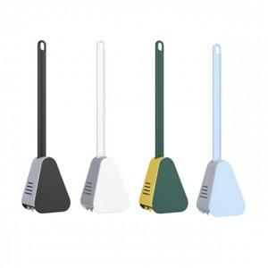

【상세/제작정보】

【인쇄/포장옵션】 | 실크 / 포장불가능

【공급단가】 | 수량 | 200~ | 500~ | 1,000~ | 3,000~ | 5,000~
*VAT별도 | 단가 | 4,000원 | 3,930원 | 3,840원 | 3,740원 | 3,680원

【상품 URL】 | https://dev.easy1.co.kr:443/src/goods_detail.php?gdno=26135

